상품제안서
QCY T13X 무선 블루투스 이어폰 | 상품코드: S40621

 |  |  |  |  |  |  | 02-713-8555 | www.synergygift.co.kr
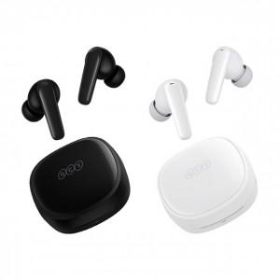 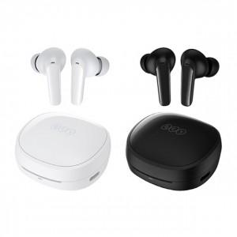 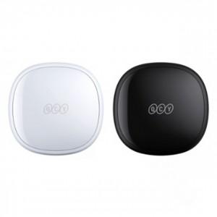

【상세/제작정보】

【인쇄/포장옵션】 | 실크 / 포장지포장

【공급단가】 | 수량 | 30~ | 50~ | 100~ | 500~ | 1,000~
*VAT별도 | 단가 | 21,800원 | 21,150원 | 20,450원 | 19,220원 | 18,900원

【상품 URL】 | https://www.synergygift.co.kr:443/src/goods_detail.php?gdno=40621

